yldhariduskoolid
SISUARUANNE MUNITSIPAAL-, RIIGI- JA ERAÜLDHARIDUSKOOLIDE ÕPETAJATE JA JUHTIDE TÄIENDUSÕPPE KORRALDAMISE KOHTA |  |  |  |  |  |  |  |  |  |  |  | Lisa x

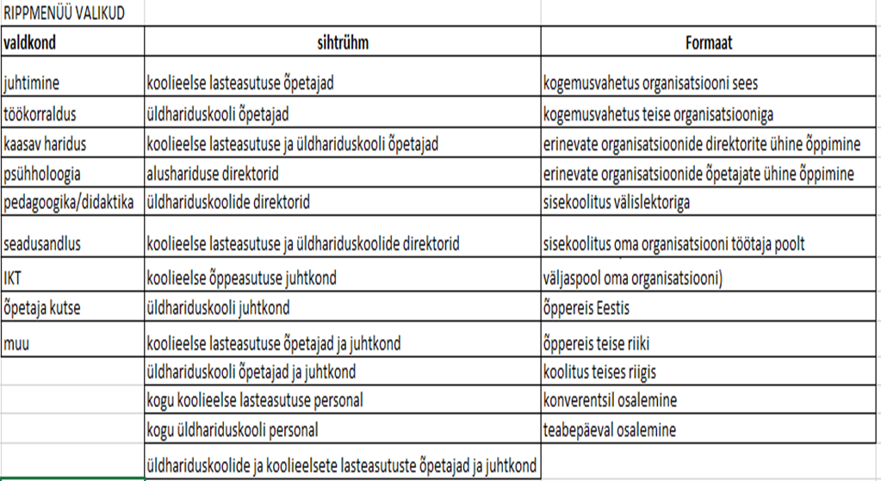
 |  | NB! RIPPMENÜÜ! | NB! RIPPMENÜÜ! | NB! RIPPMENÜÜ! |  |  |  |  | NB! RIPPMENÜÜ!
Nimetus | Eesmärk | Valdkond | Tegevusala | Sihtrühm | Osalenute arv | Ühenduste koostöö? | Toimumise aeg | Maht tundides | Formaat | Kasutatud riigieelarvelise toetuse summa | Kas kasutati lisaks riigieelarvelisele toetusele ka muid rahalisi vahendeid? | Selgitused/märkused

täiendusõppe korraldaja nimi, digiallkiri
aruande esitamise kuupäev

